PART CD
Danby Model:DBC93BLSDD
Factory Model:
Effective Date:2011'
Revision: |  | Updated Part Number, April 2017 | Updated Part Number, May/June 2017 | Updated Part Number, Sept. 2018
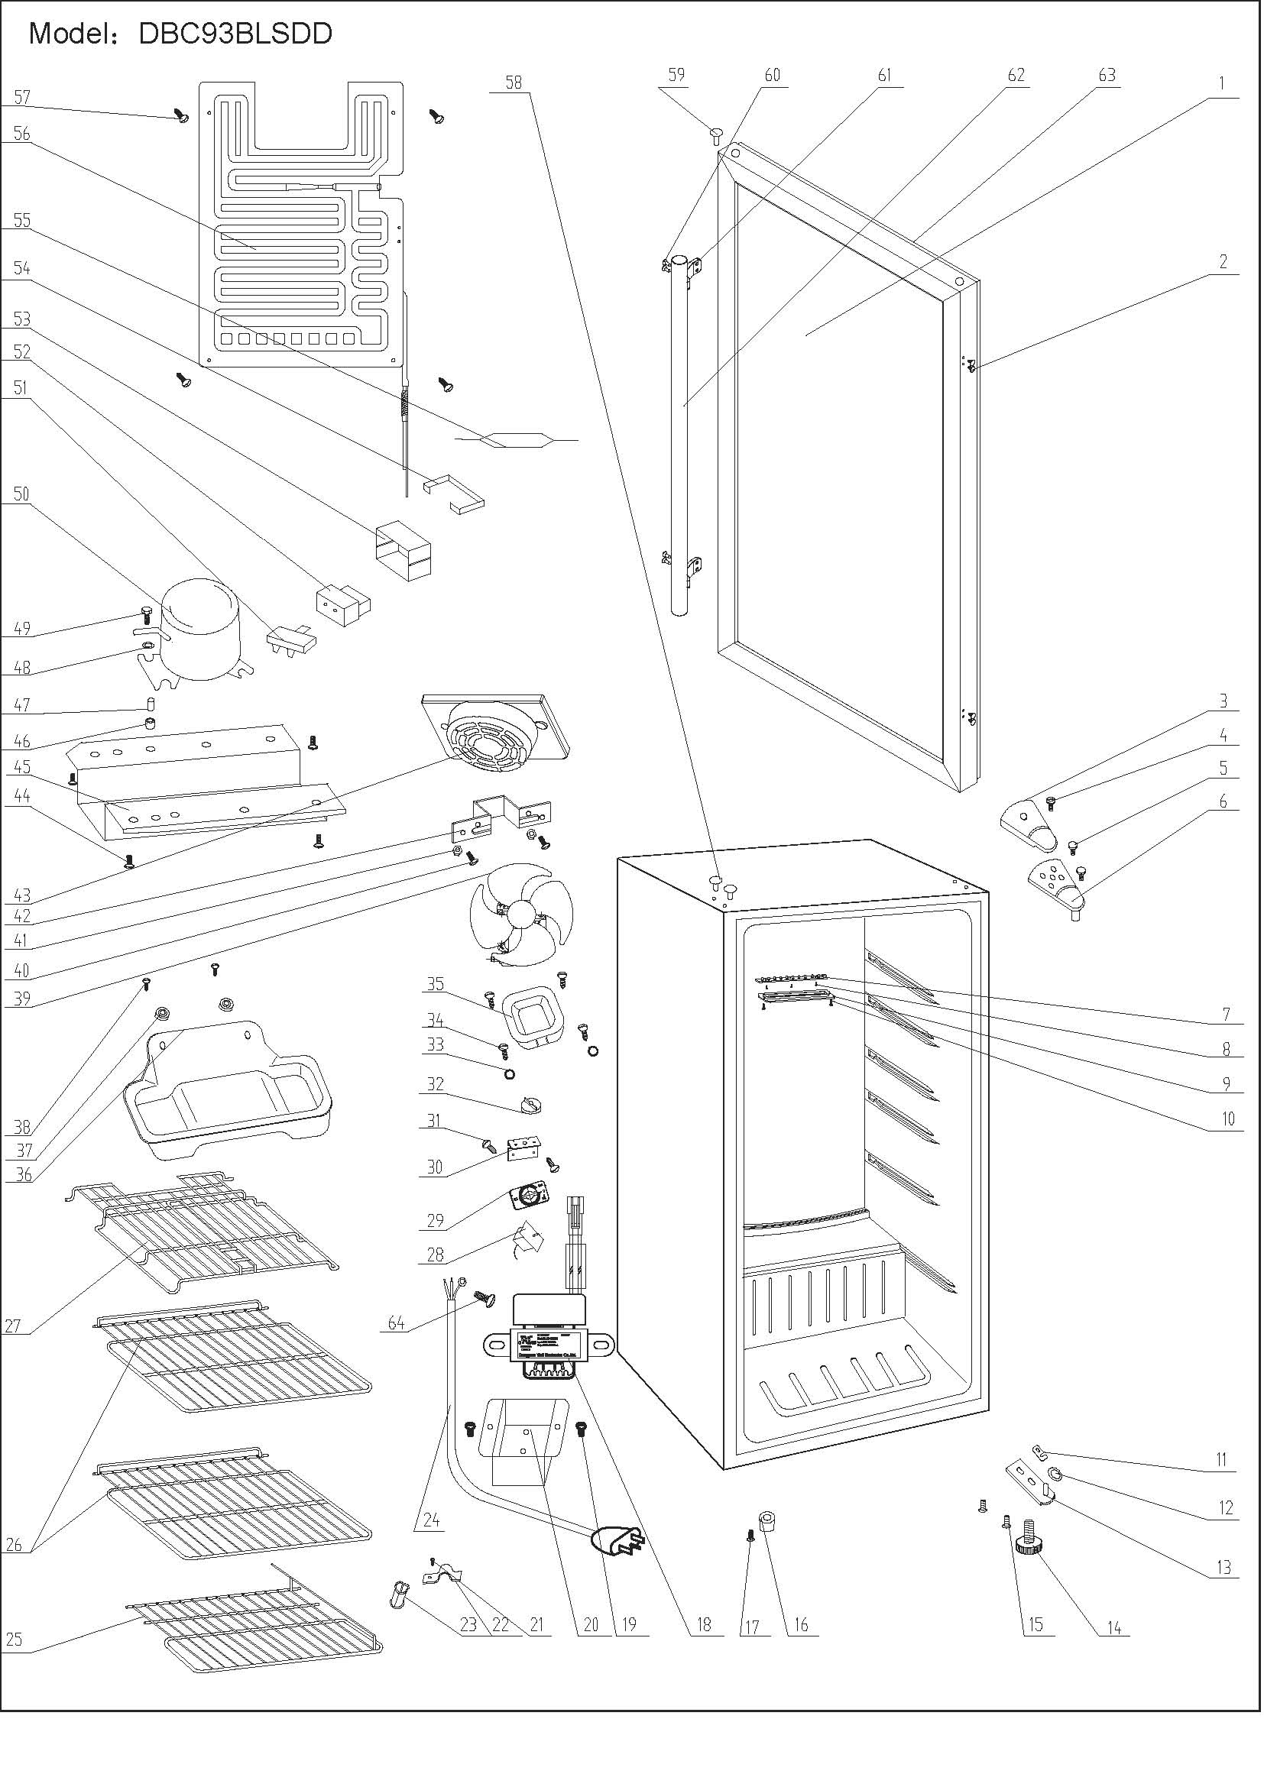
NO | PART NUMBER |  |  |  | PART DESCRIPTION (ENG) | QTY | Notes
1 | 1.05.30.08.008 |  |  |  | Glass Door | 1 | Special Order
2 | 1.02.12.03.019 |  |  |  | （Door） Handle Plug | 4
3 | 1.4.412.56 |  | 1.25.02.12.04.008 |  | Upper Hinge Cover | 1
4 | 1.4.412.10 |  | 1.05.02.01.001 |  | Upper Hinge Cover Screw | 1
5 | 1.4.412.12 |  | 1.05.03.03.019 |  | Upper Hinge Screw | 2
6 | 1.4.412.57 |  | 3.2.02.11.022 |  | Upper Hinge | 1
 |  |  | 1.04.12.03.012 |  | Upper Hinge Busher | 1
7 | 1.01.03.03.010R |  | 1.01.03.03.080R |  | LED | 1
8 | 1.05.01.02.0022 |  | 1.05.01.02.002R |  | LED Screw | 3
9 | 1.02.11.03.032 |  | 1.02.11.03.078 |  | LED Cover | 1
10 | 1.05.02.02.003 |  |  |  | LED Cover Screw | 2
 |  |  | 1.01.01.07.022R |  | LED Light Switch Assy | 1
11 | 1.04.12.03.013 |  |  |  | Bottom Hinge Pad | 1
12 | 1.02.12.02.001 |  | 1.05.03.05.005 |  | Bottom Hinge Gasket | 1
13 | 3.11.88.63 |  | 3.2.02.12.025 |  | Bottom Hinge | 1
14 | 1.4.412.22 |  | 1.25.02.12.06.009 |  | Adjustable Foot | 1
15 | 1.05.03.03.001 |  |  |  | Bottom Hinge Screw | 2
16 | 3.033.23 |  | 1.25.02.12.06.001 |  | Fixed Foot | 1
17 | 3.033.24 |  |  |  | Fixed Foot Screw | 1
18 | 1.01.07.01.001 |  | 1.01.07.01.024 |  | Transformer | 1
19 | 1.05.02.06.002 |  |  |  | Transformer Screw | 2
20 | 3.2.02.35.001 |  |  |  | Transformer Box（LSC92I） | 1
21 | 1.05.01.02.014R |  |  |  | Wire Fixer Screw | 2
22 | 1.05.05.01.012 |  |  |  | Wire Fixer | 1
23 | 1.4.412.27 |  |  |  | Wire Clip | 1
24 | 1.4.412.26 & 1.10.401.21 |  | 1.01.01.01.203R |  | Power Supply Cord | 1
25 | 1.05.08.04.091 |  |  | 1.05.08.04.172 | ShelfIII | 1
26 | 1.05.08.04.093 |  |  | 1.05.08.04.171 | ShelfII | 2
27 | 1.05.08.04.092 | 1.05.08.04.223 |  |  | ShelftI | 1 | .223 is a new flat design
28 | 1.03.02.01.041 |  | 1.03.02.01.079 |  | Thermostat | 1
29 | 1.01.20.01.304 |  | 1.01.20.01.302 |  | Thermostat Panel | 1
30 | 1.3.340.37 |  |  |  | Thermostat Support | 1
31 | 1.05.03.02.001 |  |  |  | Thermostat Support Screw | 2
32 | 1.3.340.60 |  | 1.25.02.15.06.006 |  | Thermostat Knob | 1
33 | 1.05.04.01.002 |  |  |  | Thermostat Cover Gasket | 2
34 | 1.05.03.02.001 |  |  |  | Thermostat CoverScrew | 4
35 | 1.3.340.56 |  | 3.2.02.16.002 |  | Thermostat Cover | 1
36 | 1.3.340.59 |  | 3.2.02.15.017 | 3.2.02.15.002 | Drip Tray | 1
37 | 1.02.12.01.002 |  |  |  | Drip Tray Gasket | 2
38 | 1.05.03.02.001 |  |  |  | Drip Tray Screw | 2
39 | 1.01.06.01.504R |  |  |  | Fan Motor | 1 | together as 1.01.06.01.504R ASSY
39A | 1.01.06.01.029R |  |  |  | DBC BLADE FOR FAN MOTOR | 1
40 | 1.05.02.01.007 |  |  |  | Fan Motor Fixing Screw | 2
41 | 1.05.02.05.007 |  |  |  | Fan Motor Fixing Nut | 2
42 | 1.05.04.01.072 |  | 3.5.2.02.0622 |  | Fan Motor Bracket | 1
43 | 1.02.11.03.025 |  |  | 1.25.02.11.03.025 | Fan Motor Cover | 1
44 | 1.4.412.40 |  | 1.03.01.01.332D |  | Compressor Support Screw | 4 | Special Order
45 | 3.11.88.65 |  |  | 3.5.2.02.0041 | Compressor Support | 1 | Special Order
46 | 1.4.412.41.30 |  |  |  | Compressor Rubber Pad(AS30AU6) | 4 | Special Order
47 | 1.4.412.42.30 |  | 1.03.01.01.332A |  | Compressor Bushing(AS30AU6) | 4 | Special Order
48 | 1.4.412.43.30 |  | 1.03.01.01.332B |  | Compressor Gasket(AS30AU6) | 4 | Special Order
49 | 1.4.412.44.30 |  | 1.03.01.01.332M |  | Compressor Screw(AS30AU6) | 4 | Special Order
50 | 1.4.412.45.30 |  | 1.03.01.01.332 |  | Compressor(AS30AU6) | 1 | Special Order
51 | 1.4.412.46.30 |  | 1.03.01.01.332F |  | Overload Protector(AS30AU6) | 1
52 | 1.4.412.47.30 |  | 1.03.01.01.332PTC |  | PTC Starter(AS30AU6) | 1
53 | 1.4.412.48.30 |  | 1.03.01.01.332G |  | PTC Cover(AS30AU6) | 1
54 | 1.4.412.49.30 |  | 1.03.01.01.332L |  | Clamp(AS30AU6) | 1
55 | 1.4.412.50 |  | 1.03.30.03.024 |  | Dryer | 1 | Special Order
56 | 1.05.20.01.034 |  |  |  | Evaporator | 1 | Special Order
57 | 1.05.02.04.001 |  |  |  | Evaporator Screw | 4 | Special Order
58 | 3.11.88.62 |  | 1.25.02.12.03.001 |  | (Cabinet) Hinge Plug | 2
59 | 1.02.12.05.009 |  |  | 1.25.02.12.05.009 | (Door) Hinge Plug | 1
60 | 1.05.02.03.001 |  |  |  | Handle Fixing Screw | 4
61 | 1.05.05.10.009 |  |  |  | Handle Support | 2
62 | 1.05.05.10.008 |  |  |  | Handle | 1
63 | 1.05.35.03.016 |  |  |  | Door Gasket | 1
64 | 1.05.03.01.001 |  |  |  | Earthing Wire Screw | 1

